Лист1
№ | Дата выявления | Владелец конструкции / Собственник обьекта недвижимого им-ва / Лицо, управомоченное собственниками | Район города | Адрес размещения | Тип конструкции | Содержание | Фото конструкции
1 | 2023-12-06 | АО "АДС Поволжье" | Канавинский | ул.Кузбасская, д.5 | Не установленный Правилами тип | Восточный дворик | 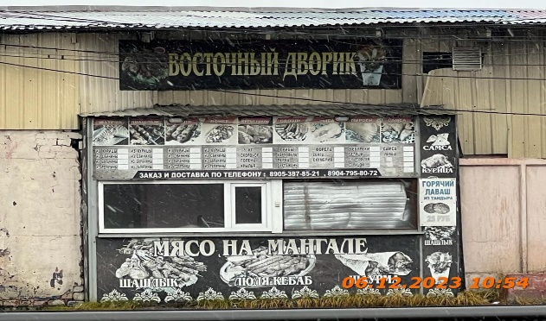
2 | 2023-12-06 | АО "АДС Поволжье" | Канавинский | ул.Кузбасская, д.5 | Не установленный Правилами тип | Заказ и доставка по телефону | 
3 | 2023-12-06 | АО "АДС Поволжье" | Канавинский | ул.Кузбасская, д.5 | Не установленный Правилами тип | Мясо на мангале | 
4 | 2023-12-06 | АО "АДС Поволжье" | Канавинский | ул.Кузбасская, д.5 | Не установленный Правилами тип | Самса,курица,шашлык | 
5 | 2023-12-06 | АО "АДС Поволжье" | Канавинский | ул.Кузбасская, д.5А, на ограждении | Не установленный Правилами тип | 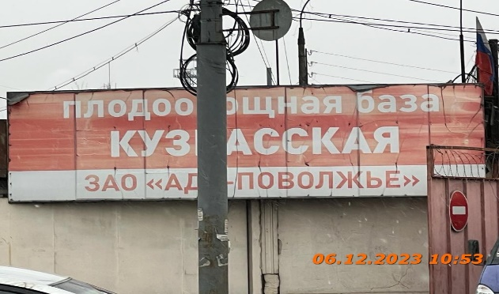 Плодооващная база Кузбасская

24 | 2023-11-28 | ИП Ингликова М.А. | Канавинский | ул.Гордеевская, д.59 | Не установленный Правилами тип | ИП Ингликова М.А.
25 | 2023-11-28 | Не установлен | Канавинский | ул.Гордеевская, д.59 | Не установленный Правилами тип | Не установлен
26 | 2023-11-28 | Не установлен | Канавинский | ул.Гордеевская, д.61 | Не установленный Правилами тип | Не установлен
27 | 2023-11-28 | ИП Сиземов А.В. | Канавинский | ул.Гордеевская, д.61 | Консольная конструкция | ИП Сиземов А.В.

